Funções de Texto
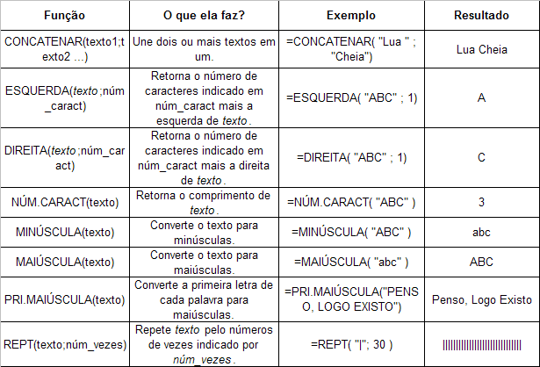

Lua | Cheia | LuaCheia

ABC | AB

ABC | BC

ABC | 3

maria luiza trajano | Maria Luiza Trajano

Postado em - 27/03/2021 |  | 27 | 27
Postado em - 06/04/2021 |  | 06 | 06
Postado em - 27/03/2021 |  | 27 | 27
Postado em - 31/03/2021 |  | 31 | 31
Postado em - 28/03/2021 |  | 28 | 28
Postado em - 12/04/2021 |  | 12 | 12
Postado em - 25/03/2021 |  | 25 | 25
Postado em - 26/03/2021 |  | 26 | 26

Funções de Data e Hora
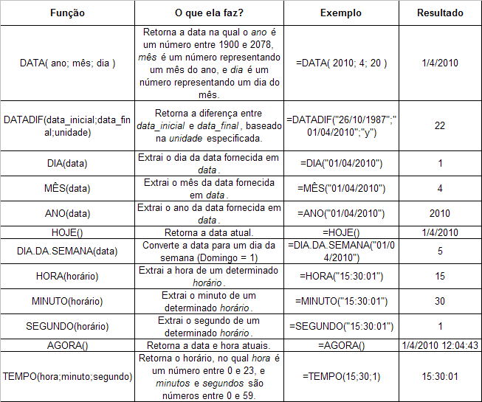

2021-02-10 | Número serial da data

2023-10-20
45219.679688

1942-10-01 10:57:12

Funções Matemáticas
 |  |  |  | Matricula
 |  |  | 1985-01-20 | 2020-05-14

 |  |  |  | 12898
 |  |  |  | 35 | idade

Outras funções importantes:
ALEATORIOENTRE (a,b): Retorna números aleatórios entre a e b.
LN: Retorna o logaritmo natural (base e) de um número.
SOMARPRODUTO: Multiplica valor a valor de duas colunas.
COMBIN(x; y): Retorna a combinação de uma quantidade x em conjuntos de y.
SOMASE: Ela soma todos as células que atinjam a um determinado critério.
 |  |  | 20 | 4 | 80
 |  |  | 30 | 5 | 150
 |  |  |  |  | 230

 |  |  |  |  | 230

60 | 6

 |  | combinação
 |  | 50,063,860

